Oppskrift
PaprikasuppePaprikasuppe
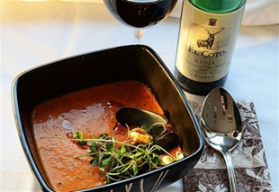

Kjør paprika, utblandet kyllingkraft og eventuelt fløte med visp til en helt jevn suppe - tilsett krydder og serveres varm med geitost.Kjør paprika, utblandet kyllingkraft og eventuelt fløte med visp til en helt jevn suppe - tilsett krydder og serveres varm med geitost.
Number of servingsNumber of servings | 1
EPDEPD | ProductProduct | Per servingPer serving |  | TotalTotal |  | QtyPerPackQtyPerPack | PackSizePackSize | PackUnitPackUnit | PackagingPackaging | ItemsItems
25571222557122 | Paprika Rød Grillet Paprika Rød Grillet | 0.03 | kgkg | 0 | kgkg | 6 | 1 | kgkg | 6x1kg6x1kg | 0
964676964676 | Kyllingfond *(Selleri)Kyllingfond *(Selleri) | 0.05 | ll | 0 | ll | 6 | 1 | ll | 6x1l6x1l | 0
 | Haukli Geitost Haukli Geitost |  |  | 0 |  |  |  |  |  | 0
 | dill dill |  |  | 0 |  |  |  |  |  | 0
 | spisskummin spisskummin |  |  | 0 |  |  |  |  |  | 0
 | ev fløte ev fløte |  |  | 0 |  |  |  |  |  | 0

 | * Allergens* Allergens

